계산작업
[표1] |  |  |  |  |  | 기준일 : | 2021-01-30 | [표2] 기본요금/할인율
구분 | 대상 | 성명 | 이벤트주차 | 이벤트날짜 | 참가인원 | 참가비 | 비고 | 요일 | 이벤트명 | 기본요금 | 1 이상 | 3 이상 | 10 이상 | 30 이상
회원 | 어르신 | 박연 |  | 2021-02-04 | 25 |  |  |  |  |  | 2 이하 | 9 이하 | 29 이하
회원 | 청소년 | 이순신 |  | 2021-02-23 | 39 |  |  | 월요일 | 휴관 | - | 0% | 0% | 0% | 0%
비회원 | 주부 | 성삼문 |  | 2021-02-05 | 20 |  |  | 화요일 | 힐링요일 | 10,000 | 0% | 2% | 3% | 5%
회원 | 주부 | 송시열 |  | 2021-02-21 | 35 |  |  | 수요일 | 낭만요일 | 12,000 | 0% | 2% | 3% | 5%
회원 | 직장인 | 지석영 |  | 2021-02-13 | 11 |  |  | 목요일 | 문학요일 | 7,000 | 0% | 1% | 2% | 3%
회원 | 주부 | 임꺽정 |  | 2021-02-02 | 9 |  |  | 금요일 | 탐구요일 | 15,000 | 0% | 1% | 2% | 3%
회원 | 어르신 | 성춘향 |  | 2021-02-20 | 5 |  |  | 토요일 | 싱싱요일 | 18,000 | 0% | 1% | 2% | 3%
비회원 | 어린이 | 홍영식 |  | 2021-02-22 | 19 |  |  | 일요일 | 특강요일 | 23,000 | 0% | 3% | 4% | 5%
회원 | 어르신 | 권율 |  | 2021-02-06 | 6
비회원 | 직장인 | 안정복 |  | 2021-02-04 | 16 |  |  | [표3]
회원 | 청소년 | 김시습 |  | 2021-02-06 | 8 |  |  | 대상 | 회원 | 비회원
회원 | 직장인 | 한용운 |  | 2021-02-18 | 10 |  |  | 어린이
회원 | 청소년 | 정약용 |  | 2021-02-19 | 37 |  |  | 청소년
비회원 | 어르신 | 임원이 |  | 2021-02-04 | 31 |  |  | 주부
비회원 | 주부 | 이구름 |  | 2021-02-10 | 30 |  |  | 직장인
회원 | 어린이 | 김중건 |  | 2021-02-22 | 37 |  |  | 어르신
비회원 | 청소년 | 배사공 |  | 2021-02-23 | 13
회원 | 주부 | 김진상 |  | 2021-02-27 | 2 |  |  | [표4]
비회원 | 청소년 | 고진웅 |  | 2021-02-07 | 19 |  |  | 날짜 |  | 참가비율
비회원 | 직장인 | 안대훈 |  | 2021-02-20 | 22 |  |  | 2021-02-01 | 2021-02-09
회원 | 청소년 | 민병욱 |  | 2021-02-12 | 2 |  |  | 2021-02-10 | 2021-02-16
비회원 | 어린이 | 김솔오 |  | 2021-02-27 | 37 |  |  | 2021-02-17 | 2021-02-23
회원 | 주부 | 오덕우 |  | 2021-02-12 | 8 |  |  | 2021-02-24 | 2021-02-30
회원 | 청소년 | 한마식 |  | 2021-02-26 | 23
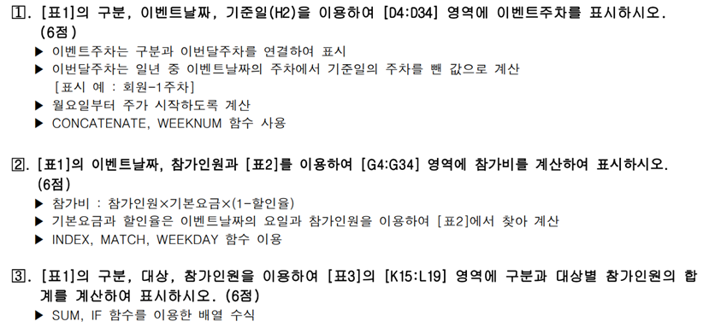
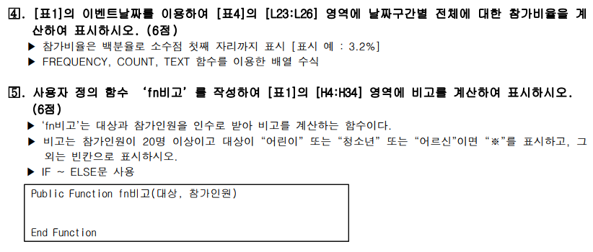
회원 | 주부 | 김은소 |  | 2021-02-26 | 16
회원 | 어린이 | 임채빈 |  | 2021-02-01 | 29
회원 | 직장인 | 한아름 |  | 2021-02-13 | 28
비회원 | 청소년 | 유벼리 |  | 2021-02-12 | 20
회원 | 주부 | 강한후 |  | 2021-02-09 | 1
비회원 | 직장인 | 설진성 |  | 2021-02-04 | 5
회원 | 직장인 | 박호영 |  | 2021-02-05 | 21

분석작업-1
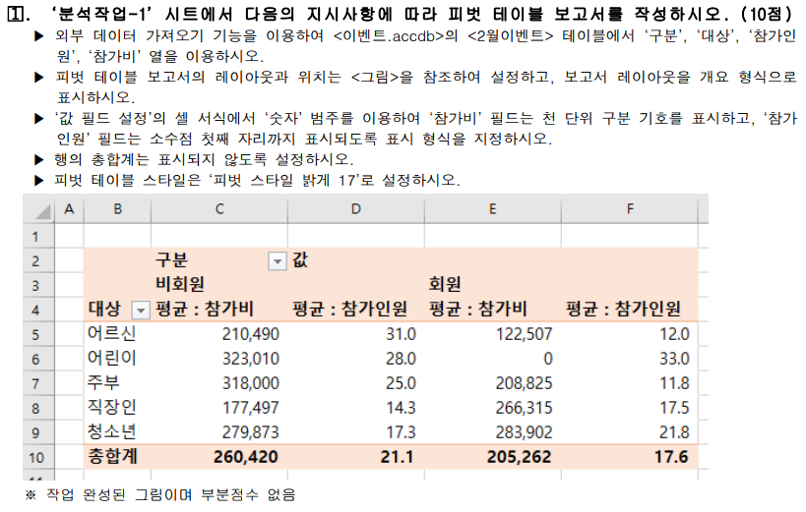

분석작업-2
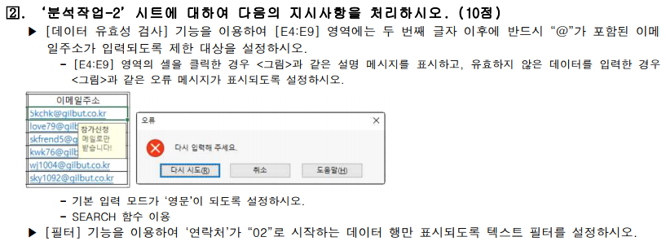
[표1]
이벤트명 | 담당자 | 연락처 | 이메일주소
힐링요일 | 송준석 | 02)7779-2525 | 5kchk@gilbut.co.kr
낭만요일 | 김지민 | 02)7766-8976 | love79@gilbut.co.kr
문학요일 | 남호진 | 02)826-7200 | skfrend5@gilbut.co.kr
탐구요일 | 양순호 | 02)565-8986 | kwk76@gilbut.co.kr
싱싱요일 | 은수저 | 031)711-4041 | wj1004@gilbut.co.kr
특강요일 | 이수상 | 02)415-1401 | sky1092@gilbut.co.kr

기타작업-1
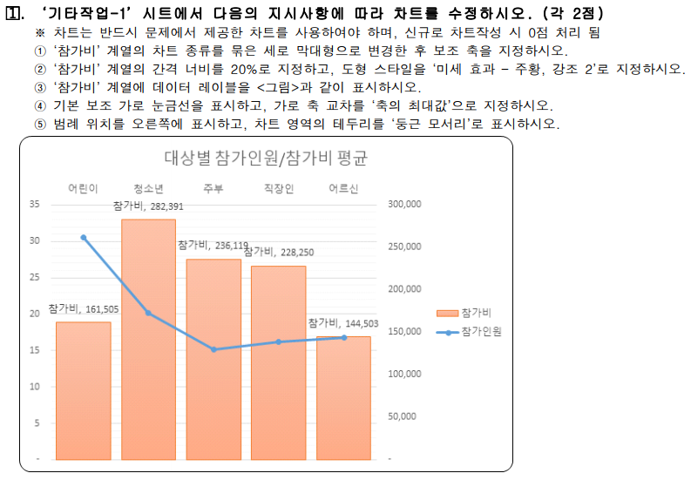
[표1] 대상별 참가인원/참가비 평균
대상 | 참가인원 | 참가비
어린이 | 31 | 161,505
청소년 | 20 | 282,391
주부 | 15 | 236,119
직장인 | 16 | 228,250
어르신 | 17 | 144,503

대상별 참가인원/참가비 평균

기타작업-2
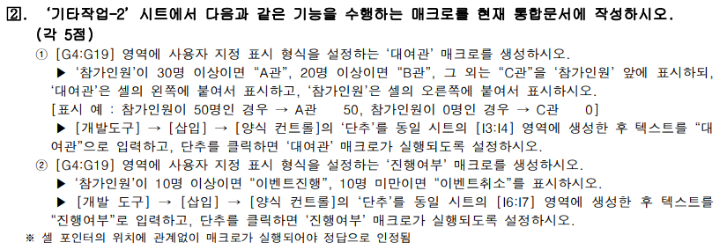
[표1]
구분 | 대상 | 성명 | 이벤트주차 | 이벤트날짜 | 참가인원
회원 | 어르신 | 성춘향 | 회원-3주차 | 2021-02-20 | 5
비회원 | 어린이 | 홍영식 | 비회원-4주차 | 2021-02-22 | 25
회원 | 어르신 | 권율 | 회원-1주차 | 2021-02-06 | 6
비회원 | 직장인 | 안정복 | 비회원-1주차 | 2021-02-04 | 50
회원 | 청소년 | 김시습 | 회원-1주차 | 2021-02-06 | 8
회원 | 직장인 | 한용운 | 회원-3주차 | 2021-02-18 | 10
회원 | 어르신 | 박연 | 회원-1주차 | 2021-02-04 | 25
회원 | 청소년 | 이순신 | 회원-4주차 | 2021-02-23 | 39
비회원 | 주부 | 성삼문 | 비회원-1주차 | 2021-02-05 | 20
회원 | 주부 | 송시열 | 회원-3주차 | 2021-02-21 | 35
회원 | 직장인 | 지석영 | 회원-2주차 | 2021-02-13 | 11
회원 | 주부 | 임꺽정 | 회원-1주차 | 2021-02-02 | 9
회원 | 청소년 | 정약용 | 회원-3주차 | 2021-02-19 | 37
비회원 | 어르신 | 임원이 | 비회원-1주차 | 2021-02-04 | 31
비회원 | 주부 | 이구름 | 비회원-2주차 | 2021-02-10 | 29
회원 | 어린이 | 김중건 | 회원-4주차 | 2021-02-22 | 37

기타작업-3
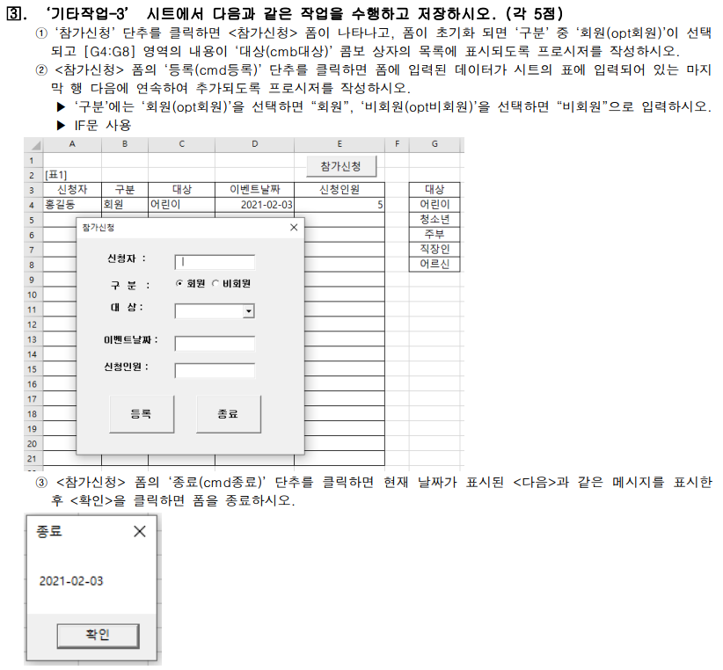
[표1]
신청자 | 구분 | 대상 | 이벤트날짜 | 신청인원 | 대상
홍길동 | 회원 | 어린이 | 2021-02-03 | 5 | 어린이
 |  |  |  |  | 청소년
 |  |  |  |  | 주부
 |  |  |  |  | 직장인
 |  |  |  |  | 어르신

